復習問題セル参照
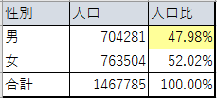
性別 | 人口 | 人口比
男 | 704281
女 | 763504
合計 | 1467785

上の表は京都市の男女別の人口である。
京都市の全人口に占める男女の比率を計算せよ。

製品名 | 単価 | 台数 | 金額 | 税込み価格 | 消費税率
パソコン | 98000 | 3 |  |  | 8.00%
プリンタ | 12800 | 2
スキャナ | 9800 | 5

・各製品ごとの合計金額を計算せよ。
・税込み価格を計算せよ。

例題並べ替え
名前 | 通年 | 名前 | 前期点数 | 名前 | 後期点数
安倍 |  | 安倍 | 53 | 安倍 | 45
飯窪 |  | 飯窪 | 56 | 飯窪 | 65
飯田 |  | 飯田 | 35 | 飯田 | 60
生田 |  | 生田 | 45 | 生田 | 46
石川 |  | 石川 | 45 | 石川 | 24
石黒 |  | 石黒 | 54 | 石黒 | 56
石田 |  | 石田 | 54 | 石田 | 76
市井 |  | 市井 | 65 | 市井 | 56
小川 |  | 小川 | 35 | 小川 | 65
加護 |  | 加護 | 76 | 加護 | 35
亀井 |  | 亀井 | 55 | 亀井 | 35
久住 |  | 久住 | 43 | 久住 | 73
工藤 |  | 工藤 | 45 | 工藤 | 36
後藤 |  | 後藤 | 34 | 後藤 | 74
紺野 |  | 紺野 | 55 | 紺野 | 45
佐藤 |  | 佐藤 | 67 | 佐藤 | 57
鞘師 |  | 鞘師 | 78 | 鞘師 | 85
鈴木 |  | 鈴木 | 54 | 鈴木 | 46
銭 |  | 銭 | 34 | 銭 | 47
高橋 |  | 高橋 | 76 | 高橋 | 75
田中 |  | 田中 | 45 | 田中 | 45
辻 |  | 辻 | 65 | 辻 | 64
中澤 |  | 中澤 | 43 | 中澤 | 43
新垣 |  | 新垣 | 77 | 新垣 | 77
福田 |  | 福田 | 96 | 福田 | 72
譜久村 |  | 譜久村 | 78 | 譜久村 | 92
藤本 |  | 藤本 | 97 | 藤本 | 84
道重 |  | 道重 | 78 | 道重 | 82
光井 |  | 光井 | 67 | 光井 | 54
矢口 |  | 矢口 | 54 | 矢口 | 43
保田 |  | 保田 | 34 | 保田 | 56
吉澤 |  | 吉澤 | 65 | 吉澤 | 54
李 |  | 李 | 67 | 李 | 57

B列にE列とH列の合計点を求めよ。
B列を降順（点数が高い順）に並び替えてみよう。
その結果に藤本さんは納得してくれるだろうか？

課題九九
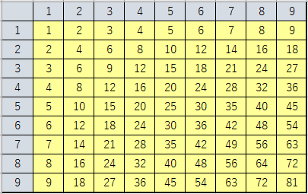
 | 1 | 2 | 3 | 4 | 5 | 6 | 7 | 8 | 9
1
2
3
4
5
6
7
8
9

「九九」の表を完成させよ。
ただしキーボードでの数式入力は[B2]のみとする。

課題収入計算
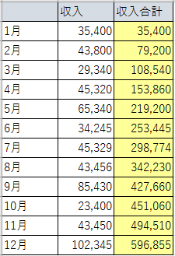
 | 収入 | 収入合計
1月 | 35,400
2月 | 43,800
3月 | 29,340
ある学生の月ごとのアルバイト収入を月ごとにまとめた表がある。これを元に累積の収入額を月単位で計算せよ。
4月 | 45,320
5月 | 65,340
6月 | 34,245
7月 | 45,329
8月 | 43,456
9月 | 85,430
10月 | 23,400
11月 | 43,450
12月 | 102,345

課題日経平均
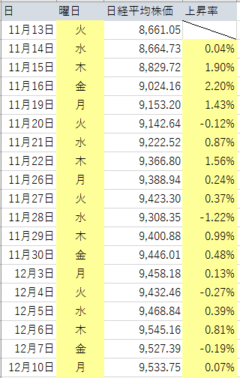
日 | 曜日 | 日経平均株価 | 上昇率
2012-11-13 |  | 8,661.05
2012-11-14 |  | 8,664.73
2012-11-15 |  | 8,829.72
2012-11-16 |  | 9,024.16
2012-11-19 |  | 9,153.20
2012-11-20 |  | 9,142.64
2012-11-21 |  | 9,222.52
2012-11-22 |  | 9,366.80
2012-11-26 |  | 9,388.94
2012-11-27 |  | 9,423.30
2012-11-28 |  | 9,308.35
2012-11-29 |  | 9,400.88
2012-11-30 |  | 9,446.01
2012-12-03 |  | 9,458.18
2012-12-04 |  | 9,432.46
2012-12-05 |  | 9,468.84
2012-12-06 |  | 9,545.16
2012-12-07 |  | 9,527.39
2012-12-10 |  | 9,533.75
2012-12-11 |  | 9,525.32
2012-12-12 |  | 9,581.46
2012年民主党の前首相野田氏の解散宣言から日経株価平均は上昇を続けた。自民党総裁安倍氏の経済政策が経済界から歓迎され、株価の上昇につながっているといわれている（アベノミクス）。
その日ごとの日経株価平均の上昇率を計算せよ。
2012-12-13 |  | 9,742.73
2012-12-14 |  | 9,737.56
2012-12-17 |  | 9,828.88
2012-12-18 |  | 9,923.01
2012-12-19 |  | 10,160.40
2012-12-20 |  | 10,039.33
2012-12-21 |  | 9,940.06
2012-12-25 |  | 10,080.12
2012-12-26 |  | 10,230.36
2012-12-27 |  | 10,322.98
2012-12-28 |  | 10,395.18
2013-01-04 |  | 10,688.11
2013-01-07 |  | 10,599.01
2013-01-08 |  | 10,508.06
2013-01-09 |  | 10,578.57
2013-01-10 |  | 10,652.64
2013-01-11 |  | 10,801.57
2013-01-15 |  | 10,879.08
2013-01-16 |  | 10,600.44
2013-01-17 |  | 10,609.64
2013-01-18 |  | 10,913.30
2013-01-21 |  | 10,747.74
2013-01-22 |  | 10,709.93
2013-01-23 |  | 10,486.99
2013-01-24 |  | 10,620.87
2013-01-25 |  | 10,926.65
2013-01-28 |  | 10,824.31
2013-01-29 |  | 10,866.72
2013-01-30 |  | 11,113.95
2013-01-31 |  | 11,145.66
2013-02-01 |  | 11,191.34
2013-02-04 |  | 11,260.35
2013-02-05 |  | 11,046.92
2013-02-06 |  | 11,488.42
2013-02-07 |  | 11,357.07
2013-02-08 |  | 11,153.16
2013-02-12 |  | 11,369.12
2013-02-13 |  | 11,251.41
2013-02-14 |  | 11,307.28
2013-02-15 |  | 11,173.83
2013-02-18 |  | 11,407.87
2013-02-19 |  | 11,372.34
2013-02-20 |  | 11,458.28
2013-02-21 |  | 11,309.13
2013-02-22 |  | 11,385.94
2013-02-25 |  | 11,662.52
2013-02-26 |  | 11,398.81
2013-02-27 |  | 11,253.97
2013-02-28 |  | 11,559.36
2013-03-01 |  | 11,606.38
2013-03-04 |  | 11,652.29
2013-03-05 |  | 11,683.45
2013-03-06 |  | 11,932.27
2013-03-07 |  | 11,968.08
2013-03-08 |  | 12,283.62
2013-03-11 |  | 12,349.05
2013-03-12 |  | 12,314.81
2013-03-13 |  | 12,239.66
2013-03-14 |  | 12,381.19
2013-03-15 |  | 12,560.95
2013-03-18 |  | 12,220.63
2013-03-19 |  | 12,468.23
2013-03-21 |  | 12,635.69
2013-03-22 |  | 12,338.53
2013-03-25 |  | 12,546.46
2013-03-26 |  | 12,471.62
2013-03-27 |  | 12,493.79
2013-03-28 |  | 12,335.96
2013-03-29 |  | 12,397.91
2013-04-01 |  | 12,135.02
2013-04-02 |  | 12,003.43
2013-04-03 |  | 12,362.20
2013-04-04 |  | 12,634.54
2013-04-05 |  | 12,833.64
2013-04-08 |  | 13,192.59
2013-04-09 |  | 13,192.35
2013-04-10 |  | 13,288.13

